Titelblatt

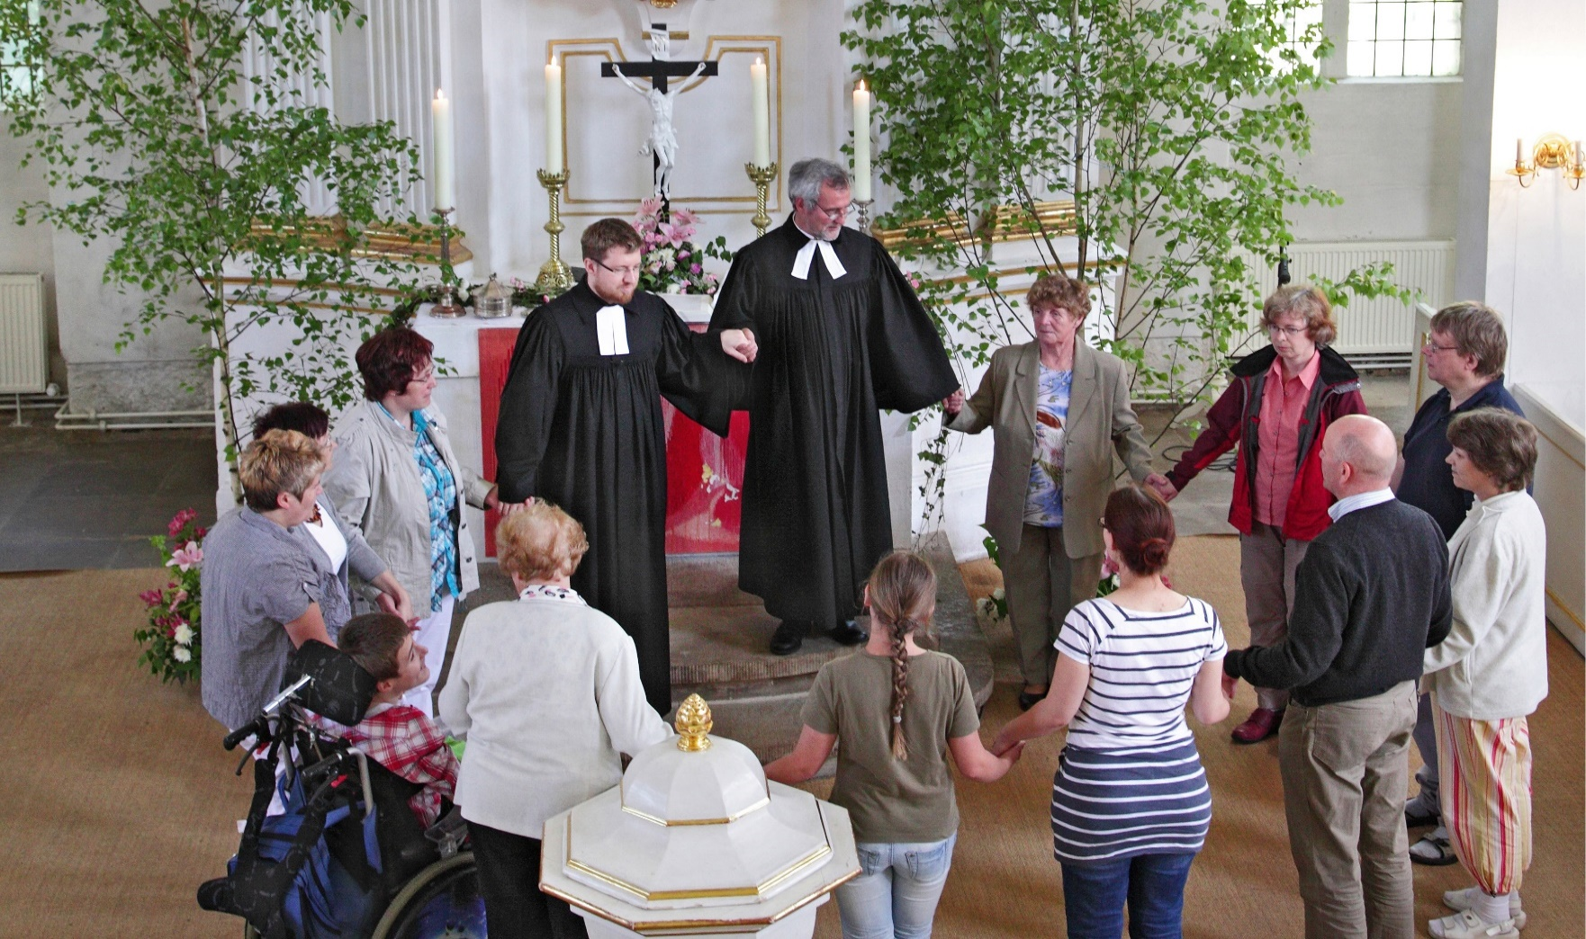

Kirchenmitgliederzahlen Stand 31.12.2025 - Kurztabellen -

Erschienen am 23.07.2026

Allg. Bemerkungen
Zurück zum Inhaltsverzeichnis
Allgemeine Bemerkungen zu allen Tabellen

Wenn in den einzelnen Tabellenfeldern keine Zahlen eingetragen sind, so bedeutet:

- = nichts vorhanden,
0 = mehr als nichts, aber weniger als die Hälfte der kleinsten Einheit, die in der Tabelle zur Darstellung gebracht werden kann,
. = Zahlenwert unbekannt,
x = Tabellenfach gesperrt, weil Aussage nicht sinnvoll bzw. Fragestellung trifft nicht zu oder weil Angaben aufgrund § 50 DSG-EKD nicht veröffentlicht werden.
Außerdem bedeutet die Kennzeichnung einer Zahl mit
r = berichtigte Zahl.

Abweichungen in den Summen bei absoluten Zahlen und Prozentziffern (das Additionsergebnis ergibt nicht genau die Summe bzw. nicht genau 100 %) entstehen durch das Auf- und Abrunden der einzelnen Zahlen bzw. Prozentziffern.

© Evangelische Kirche in Deutschland (EKD) – Referat Betriebswirtschaft, IT und Statistik

Telefon: 0511 / 27 96 - 359, statistik@ekd.de
www.ekd.de/statistik

Tab1_KiMi_Gliedkirchen
Zurück zum Inhaltsverzeichnis
Tabelle 1: Evangelische Kirchenmitglieder und Kirchengemeinden am 31. Dezember 2025 nach Gliedkirchen

Gliedkirche | Kirchenmitglieder1) |  |  |  | Kirchen-gemeinden
 | Männer | Frauen | Insgesamt | Frauen-
 |  |  |  | anteil
 |  |  |  | in %
 | 1 | 2 | 3 | 4 | 5

Anhalt | 9,361 | 13,795 | 23,156 | 59.6 | 123
Baden | 425,941 | 519,113 | 945,054 | 54.9 | 458
Bayern | 900,920 | 1,067,611 | 1,968,531 | 54.2 | 1,524
Berlin-Brandenburg- schlesische Oberlausitz | 321,194 | 424,485 | 745,679 | 56.9 | 520
Braunschweig | 115,492 | 148,808 | 264,300 | 56.3 | 263
Bremen | 62,548 | 85,197 | 147,745 | 57.7 | 52
Hannover | 932,756 | 1,163,423 | 2,096,179 | 55.5 | 1,321
Hessen und Nassau2) | 551,001 | 668,796 | 1,219,797 | 54.8 | 1,018
Kurhessen-Waldeck | 306,256 | 360,233 | 666,489 | 54.0 | 619
Lippe | 56,510 | 69,561 | 126,071 | 55.2 | 65
Mitteldeutschland | 240,704 | 311,616 | 552,320 | 56.4 | 1,715
Nordkirche | 682,231 | 901,554 | 1,583,785 | 56.9 | 850
Oldenburg | 148,337 | 189,526 | 337,863 | 56.1 | 107
Pfalz | 187,970 | 227,566 | 415,536 | 54.8 | 374
Reformierte Kirche3) | 66,080 | 80,768 | 146,848 | 55.0 | 136
Rheinland | 910,745 | 1,144,066 | 2,054,811 | 55.7 | 576
Sachsen | 248,699 | 309,094 | 557,793 | 55.4 | 289
Schaumburg-Lippe | 18,666 | 23,280 | 41,946 | 55.5 | 22
Westfalen4) | 814,310 | 1,010,818 | 1,825,128 | 55.4 | 422
Württemberg | 766,091 | 906,950 | 1,673,041 | 54.2 | 982

Insgesamt | 7,765,812 | 9,626,260 | 17,392,072 | 55.3 | 11,436

1) In den Angaben sind insgesamt 1.891 Personen mit weiteren Geschlechtsmerkmalen (unbekannt und divers) enthalten. Ihr Anteil innerhalb der jeweiligen Gliedkirchen ist so gering, dass dieser aus Gründen des Datenschutzes nicht ausgewiesen werden darf.
2) Kirchenmitglieder Stand: 1. April 2026
3) Kirchenmitglieder Stand: 16. September 2025
4) Kirchenmitglieder Stand: 1. Januar 2026

Tab2_KiMi_Bundesländer
Zurück zum Inhaltsverzeichnis
Tabelle 2: Evangelische Kirchenmitglieder am 31. Dezember 2025 nach Bundesländern

Bundesland | Kirchenmitglieder1)
 | Männer | Frauen | Insgesamt | Frauenanteil
 |  |  |  | in %
 | 1 | 2 | 3 | 4

Baden-Württemberg | 1,192,302 | 1,426,394 | 2,618,696 | 54.5
Bayern | 904,235 | 1,071,662 | 1,975,897 | 54.2
Berlin | 185,487 | 245,225 | 430,712 | 56.9
Brandenburg | 130,875 | 172,816 | 303,691 | 56.9
Bremen | 74,046 | 100,638 | 174,684 | 57.6
Hamburg | 147,457 | 203,730 | 351,187 | 58.0
Hessen | 768,640 | 921,966 | 1,690,606 | 54.5
Mecklenburg- Vorpommern | 81,154 | 111,405 | 192,559 | 57.9
Niedersachsen | 1,261,925 | 1,580,474 | 2,842,399 | 55.6
Nordrhein-Westfalen | 1,569,480 | 1,972,505 | 3,541,985 | 55.7
Rheinland-Pfalz | 417,938 | 502,634 | 920,572 | 54.6
Saarland | 65,004 | 76,749 | 141,753 | 54.1
Sachsen | 267,826 | 333,759 | 601,585 | 55.5
Sachsen-Anhalt | 88,378 | 120,844 | 209,222 | 57.8
Schleswig-Holstein | 454,284 | 587,163 | 1,041,447 | 56.4
Thüringen | 156,781 | 198,296 | 355,077 | 55.8

Insgesamt | 7,765,812 | 9,626,260 | 17,392,072 | 55.3

1) In den Angaben sind insgesamt 1.891 Personen mit weiteren Geschlechtsmerkmalen (unbekannt und divers) enthalten. Ihr Anteil ist so gering, dass dieser aus Gründen des Datenschutzes nicht ausgewiesen werden darf.

